Anleitung
Einführung
Die Gemeinde Bonstetten hat am 26. Januar einen Workshop veranstaltet um die Bedürfnisse der Einwohner festzustellen. Dabei wurde in einer ersten Runde Ideen und Anliegen zusammengetragen zu 8 verschiedenen Bereichen. In einem zweiten Schritt wurden alle Ideen bewertet. Dazu bekam alle Besucher 5 Punkte mit dennen sie die ansprechensten Ideen bewerten konnten. In diesem Excelfile sind im Reiter "Gesamte Inputs" (1) alle Ideen zusammengetragen. Alle Doppelnennungen und ähnlichen Beiträge wurden unter "Ideen" (2) zu konkreten Ideen zusammengefasst. Die Gewichtung der verschiedenen Ideen wurde im Reiter "Auswertungen (3)" nach ihrern Punkten ausgewertet.

3.
2.
1.
"Reiter"

1. Gesamte Inputs
Die Gesamteninputs ist die Sammlung sämtlicher Post-It Zetteln des Workshops. Spalte D Repräsentiert dabei den Ist-Zustand (Rote Zettel), Spalte E den Weg (Gelbe Zettel), Spalte F das gewünschte Ziel (Grüne Zettel). Alle Ideen wurden in Spalte B zu einem "Themenbereich" und in Spalte C zu einem "Unterbereich" zugeordnet. In Spalte A sieht man die "Ideen Nummer". Ähnliche Vorschläge wurden der gleichen Idee zugeordnet. Diese Ideen sind alle auffindbar im Reiter 2 "Ideen".

2. Ideen
Im Reiter Ideen sind in Spalte D alle Ideen aufgelistet. Jede Idee hat eine Nummer die in Spalte C ablesbar ist. In Spalte E findet man die Summe aller Punkte der Inputs welche in dieser Idee zusammengefasst sind. Mit der Filter Funktion (Rot Markiert) kann man spezifisch die Ideen von einzelnen Bereichen anschauen oder die Ideen nach Anzahl Punkten sortieren.

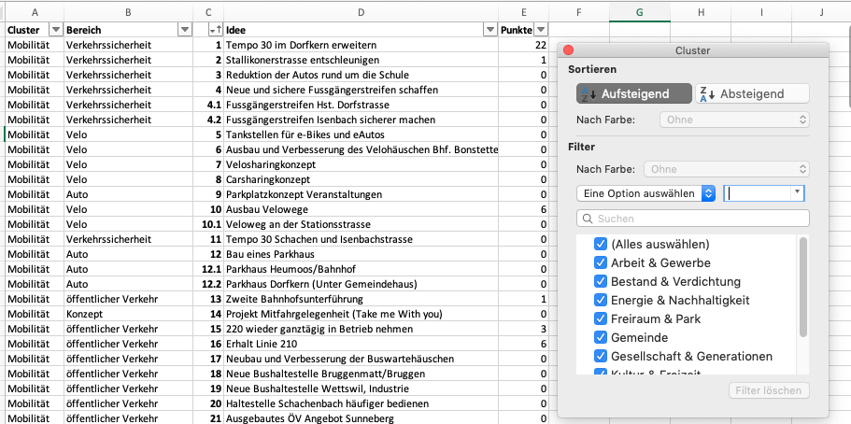

In der Auswertung finden Sie Diagramme zu allen Teilbereichen, wie auch eine Tabelle welche die Gewichtung aller

3. Auswertungen
Unter dem Reiter Auswertung findet man noch einige Diagramme zu den Gewichtungen der einzelnen Themenbereiche und Unterthemenbereichen. Auch eine Auflistung der einzelnen Punkte findet man darin.

Auswertung
Gewichtung Themenbereiche
Cluster | Punkte
Kultur & Freizeit | 116
Gesellschaft & Generationen | 113
Mobilität | 84
Gemeinde | 69
Energie & Nachhaltigkeit | 66
Bestand & Verdichtung | 51
Arbeit & Gewerbe | 36
Freiraum & Park | 26
Punkte Total | 561

Bereiche
Kultur & Freizeit | Gemeinschaftszentrum | Sport | Vereine | Projekte | Räume | Kultur
116 | 80 | 26 | 5 | 0 | 0 | 5
Gesellschaft & Generationen | Wohnen im Alter | Gesundheit | Dienstleistungen | Wohnraum | Generationen | Jugend | Integration | Vernetzung | Betreuung
113 | 79 | 6 | 7 | 2 | 0 | 1 | 3 | 15 | 0
Mobilität | Konzept | Auto | öffentlicher Verkehr | Velo | Verkehrssicherheit
84 | 1 | 0 | 39 | 6 | 38
Gemeinde | Strategie | Kommunikation | Entsorgung | Dorfplanung | Entsorgung | Dienste | Schule | Finanzierung
69 | 8 | 3 | 13 | 27 | 13 | 3 | 2 | 0
Energie & Nachhaltigkeit | Energieproduktion | Wasserverbrauch | Beleuchtung | Umwelt | Label
66 | 20 | 0 | 17 | 0 | 29
Bestand & Verdichtung | Erhalt | Verdichtung | Dorfgestaltung | Bauvorschriften
51 | 38 | 11 | 2 | 0
Arbeit & Gewerbe | Arbeitsformen | Regionalität | Gewerbe
36 | 12 | 18 | 6
Freiraum & Park | Gestaltung | Infrastruktur | Spielplätze | Biodiversität
26 | 17 | 0 | 9 | 0

Kultur & Freizeit

Gesellschaft & Generationen

Mobilität

Gemeinde

Energie & Nachhaltigkeit
Energieproduktion | 20 | 116 | 116 | 116 | 79 | 116 | 116 | 116 | 79 | 116 | 116 | 116
Wasserverbrauch | 0 | 80 | 80 | 80 | 6 | 80 | 80 | 80 | 6 | 80 | 80 | 80
Beleuchtung | 17 | 26 | 26 | 26 | 7 | 26 | 26 | 26 | 7 | 26 | 26 | 26
Umwelt | 0 | 5 | 5 | 5 | 2 | 5 | 5 | 5 | 2 | 5 | 5 | 5
Label | 29 | 0 | 0 | 0 | 0 | 0 | 0 | 0 | 0 | 0 | 0 | 0
 |  | 0 | 0 | 0 | 1 | 0 | 0 | 0 | 1 | 0 | 0 | 0
 |  | 5 | 5 | 5 | 3 | 5 | 5 | 5 | 3 | 5 | 5 | 5
 |  |  |  |  | 15 |  |  |  | 15
 |  |  |  |  | 0 |  |  |  | 0

Arbeit & Gewerbe
Arbeitsformen | 12 | 116 | 116 | 116 | 79 | 116 | 116 | 116 | 79 | 116 | 116 | 116
Regionalität | 18 | 80 | 80 | 80 | 6 | 80 | 80 | 80 | 6 | 80 | 80 | 80
Gewerbe | 6 | 26 | 26 | 26 | 7 | 26 | 26 | 26 | 7 | 26 | 26 | 26
 |  | 5 | 5 | 5 | 2 | 5 | 5 | 5 | 2 | 5 | 5 | 5
 |  | 0 | 0 | 0 | 0 | 0 | 0 | 0 | 0 | 0 | 0 | 0
 |  | 0 | 0 | 0 | 1 | 0 | 0 | 0 | 1 | 0 | 0 | 0
 |  | 5 | 5 | 5 | 3 | 5 | 5 | 5 | 3 | 5 | 5 | 5
 |  |  |  |  | 15 |  |  |  | 15
 |  |  |  |  | 0 |  |  |  | 0

Bestand & Verdichtung

Freiraum & Park

